Hoja1
Nombre y apellidos del alumno: | Francisco Luque Sánchez

Medida | Valor
Número de nodos N | 1502
Número de enlaces L | 13650
Número máximo de enlaces Lmax | 1127251
Densidad del grafo L/Lmax | 0.012
Grado medio <k> | 18.176
Grado medio ponderado <k> | 41.422
Diámetro dmax | 5
Distancia media d | 2.562
Coeficiente medio de clustering <C> | 0.809
Número de componentes conexas | 2
Número de nodos componente gigante (y %) | 1495 (99.53 %)
Número de aristas componente gigante (y %) | 13629 (99.85 %)

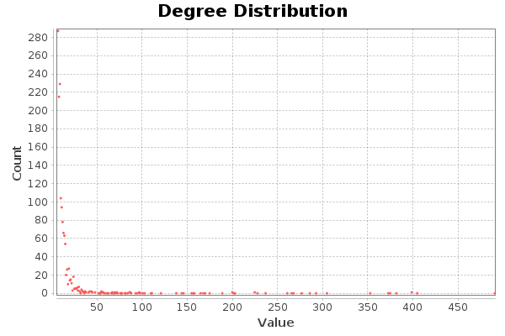

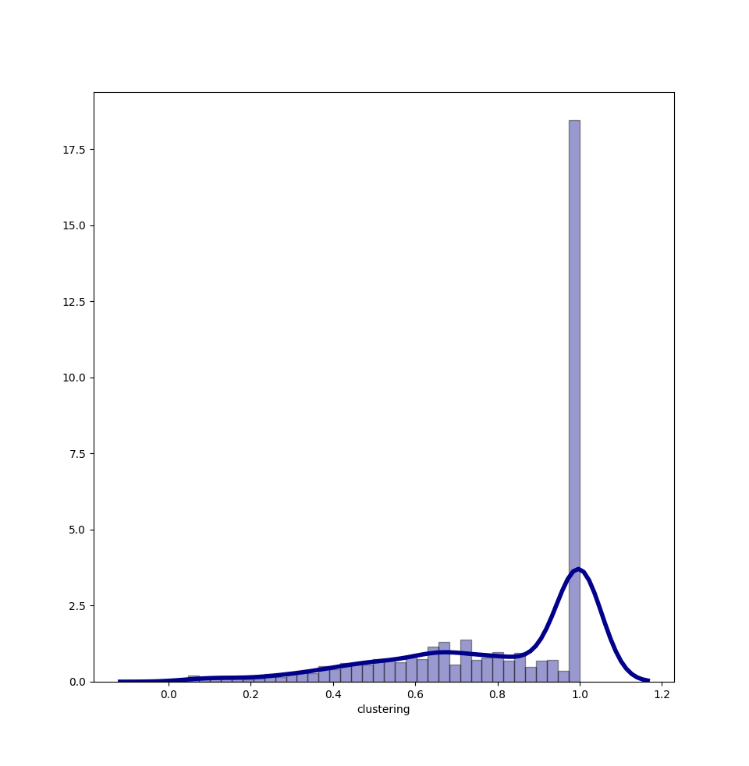 | 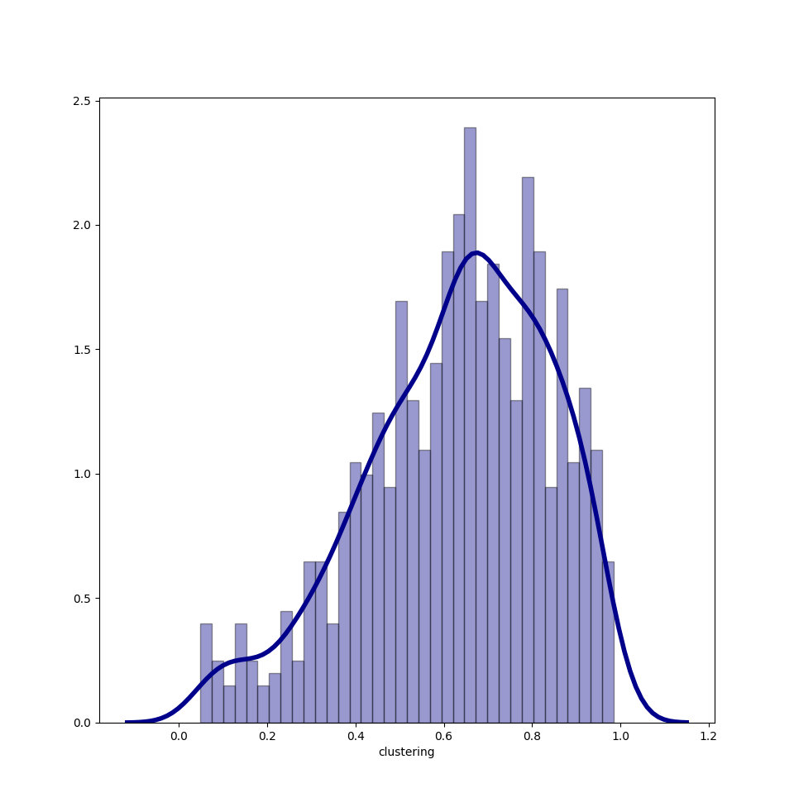

Centralidad de Grado | Intermediación | Cercanía | Vector propio
Moe Szyslak: 490 | Moe Szyslak: 0.099 | Moe Szyslak: 0.589 | Moe Sizyslak: 1
Milhouse Van Houten: 404 | Milhouse Van Houten: 0.093 | Chief Wiggum: 0.567 | Seymour Skinner: 0.885
Seymour Skinner: 398 | Chief Wiggum: 0.075 | Milhouse Van Houten: 0.565 | Chief Wiggum: 0.885
Chief Wiggum: 398 | Krusty the Clown: 0.074 | Lenny Leonard: 0.564 | Lenny Leonard: 0.848
Lenny Leonard: 381 | Ned Flanders: 0.066 | Seymour Skinner: 0.562 | Ned Flanders: 0.842

